Sheet1
Attack_Type | 1 | 2 | 3 | 4 | 5 | 6 | 7 | 예시 | 비고
Melee | 공격 사거리 (최소 거리 0으로 고정) | 데미지 | 쿨타임 |  |  |  |  | {(melee, 2, 1, 0.5)}
Range | 공격 최소 사거리 | 공격 최대 사거리 | 데미지 | 쿨타임 | 타겟 설정 |  |  | {(range, 0, 6, 1, 0.5, target)}
Angle | 공격 최소 사거리 | 공격 최대 사거리 | 공격 각도 | 데미지 | 쿨타임 | 타겟 설정 |  | {(angle, 0, 3, 120, 1, 1, nontarget)}
Sprite | 공격 최소 사거리 | 공격 최대 사거리 | 공격 넓이 | 공격 높이 | 데미지 | 쿨타임 | 타겟 설정 | {(sprite, 0, 4, 3, 3, 1, 1, nontarget)}
Casting | 공격 최소 사거리 | 공격 최대 사거리 | 틱당 데미지 | 캐스팅 시간 | 쿨타임 |  |  | {(casting, 0, 10, 0.5, 10)}
Instant | 공격 최소 사거리 | 공격 최대 사거리 | 데미지 | 쿨타임 |  |  |  | {(instant, 0, 15, 0, 15)}
Bounce | X축 사거리 | Y축 사거리 | 데미지 | 쿨타임 | Bounce 횟수 | 타이머 |  | {(bounce, 4, 4, 10, 3, 2, 2)} | 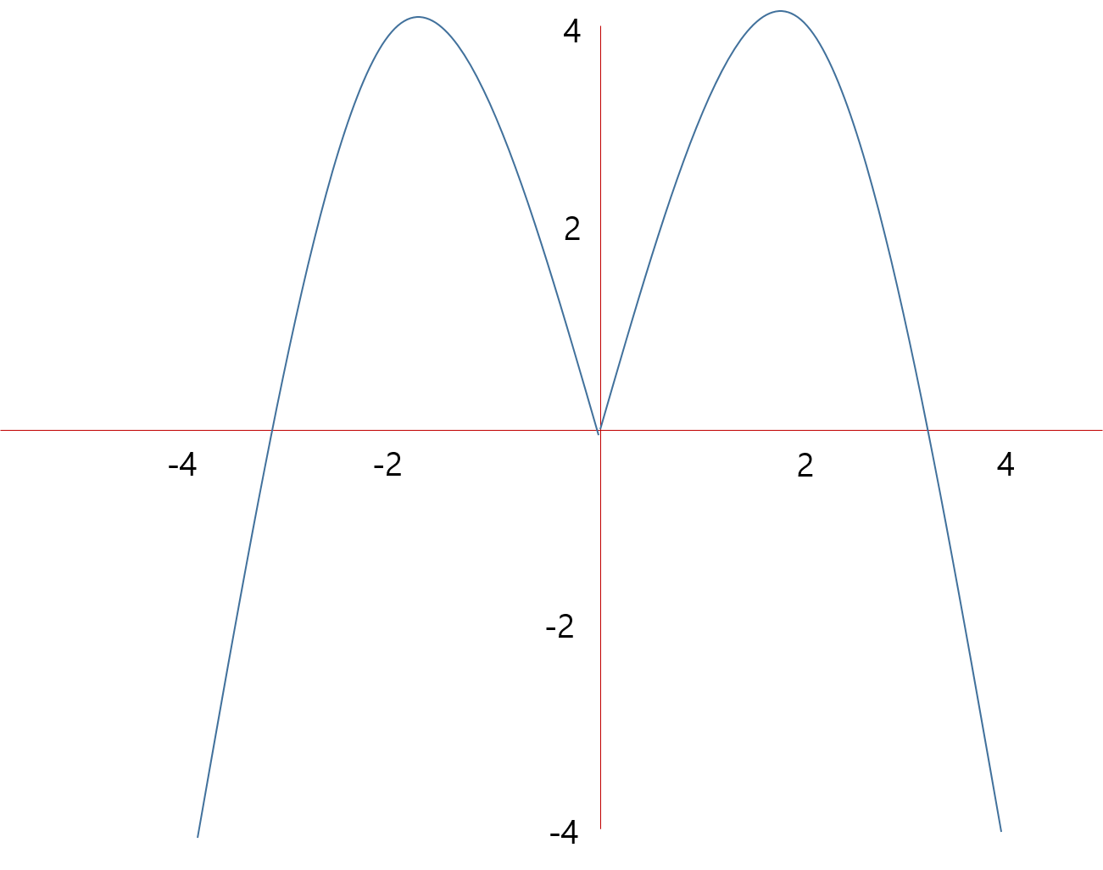
Dash | 이동 최대 거리 | 데미지 | 쿨타임 |  |  |  |  | {(dash, 0, 3, 0, 10)} | x축 방향으로 빠르게 이동후 데미지

